入力例 (2)
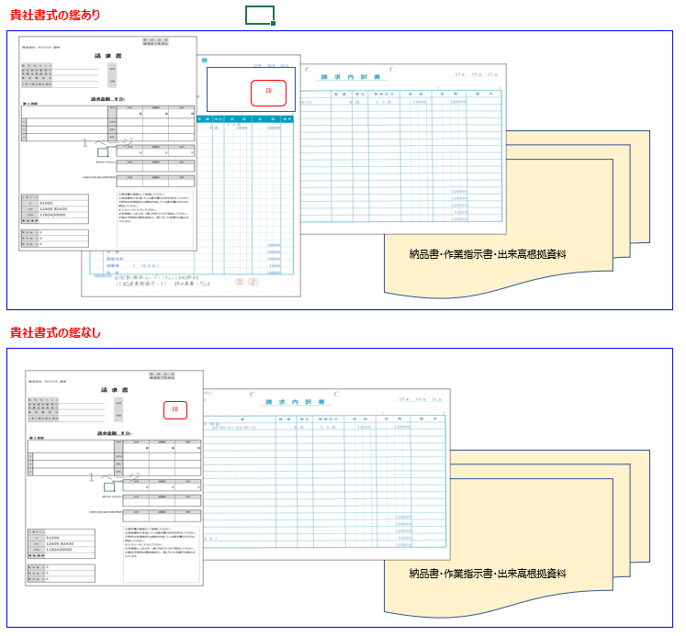
工程1
 | 請求書 入力～印刷

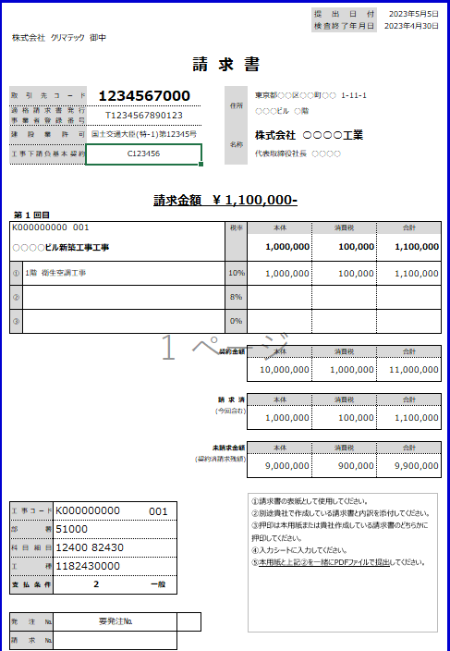
①

②
③

貴社独自の内訳

④

貴社独自の鑑

⑤

貴社独自の内訳

⑥

④

請求書【入力・印刷】
 |  |  |  | 提出日付
 |  |  |  | 検査終了年月日
株式会社 クリマテック 御中

請 求 書

取引先コード |  | 住所 |  |  |  | ← 貴社の情報
適格請求書発行 事業者登録番号 |  |  |  |  |  |  |  | セルが青い部分を入力してください
建設業許可 |  | 名称
工事下請負基本契約

請求金額 ¥ 0- |  |  |  |  |  | ← 下方の合計(消費税込)
第 1 回目
 |  | 税率 | 本体 | 消費税 | 合計
 |  |  | 0 | 0 | 0

① |  | 10% |  |  |  | ← 消費税10%の合計
② |  | 8% |  |  |  | ← 消費税8%の合計
③ |  | 0% |  |  |  | ← 非課税の合計

 |  | 契約金額 | 本体 | 消費税 | 合計
 |  |  | 0 | 0 | 0 | ← 今回の請求の基契約全体

 |  | 請 求 済 | 本体 | 消費税 | 合計
 |  | (今回含む) | 0 | 0 | 0 | ← 上記契約金額のうち、今回の請求金額を含めた請求済み金額合計

 |  | 未請求金額 | 本体 | 消費税 | 合計
 |  | (契約済請求残額) | 0 | 0 | 0 | ← 上記契約金額のうち、まだ請求書を提出していない金額の合計

①請求書の表紙として使用してください。
②別途貴社で作成している請求書と内訳を添付してください。
③押印は本用紙または貴社作成している請求書のどちらかに押印してください。
工事コード |  |  |  |  |  | ← 弊社JOBコード
部署 |  |  |  |  |  | ← 弊社担当部署
科目細目
工種 |  |  |  |  |  |  | 支払条件のシートをご確認ください
支払条件 |  |  |  |  |  | ← 支払条件 | 1 | 労賃 | 労務費のみ
 |  |  |  |  |  |  | 2 | 一般 | 材料+労務費 | 債務引受型決済サービスの手続きが必要です
発注№ | 1 |  |  |  |  |  | 3 | 材料 | 材料のみ | 債務引受型決済サービスの手続きが必要です
請求№ |  |  |  |  |  |  | 4 | その他

